자기관리프로그램
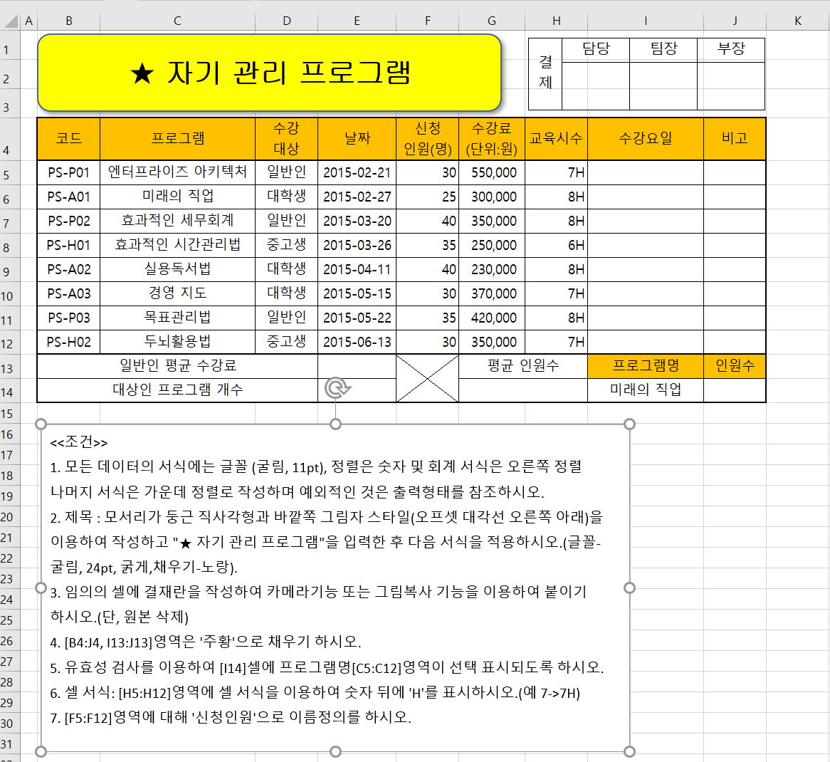

근무현황
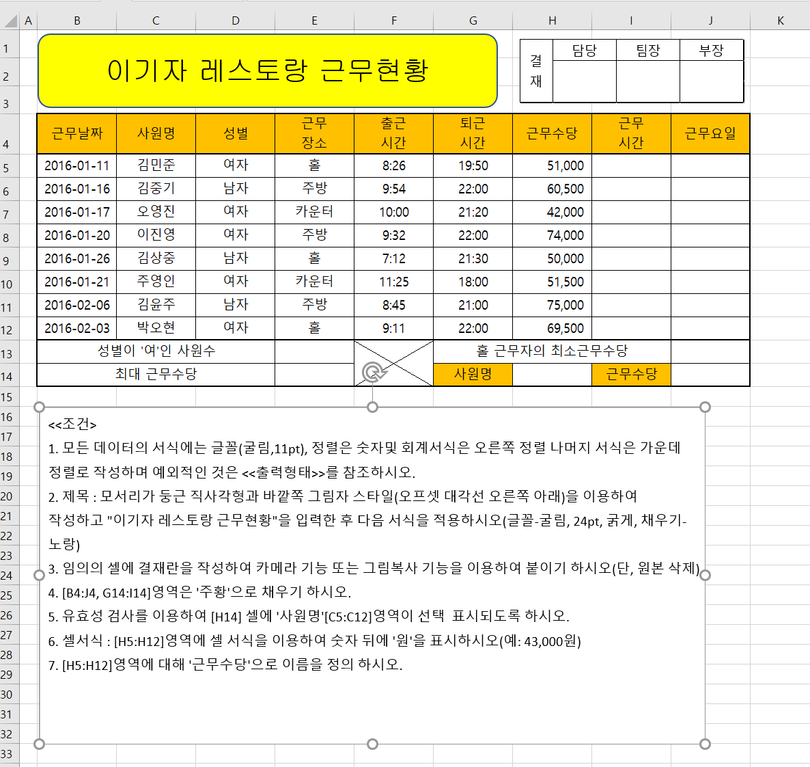

추천현황
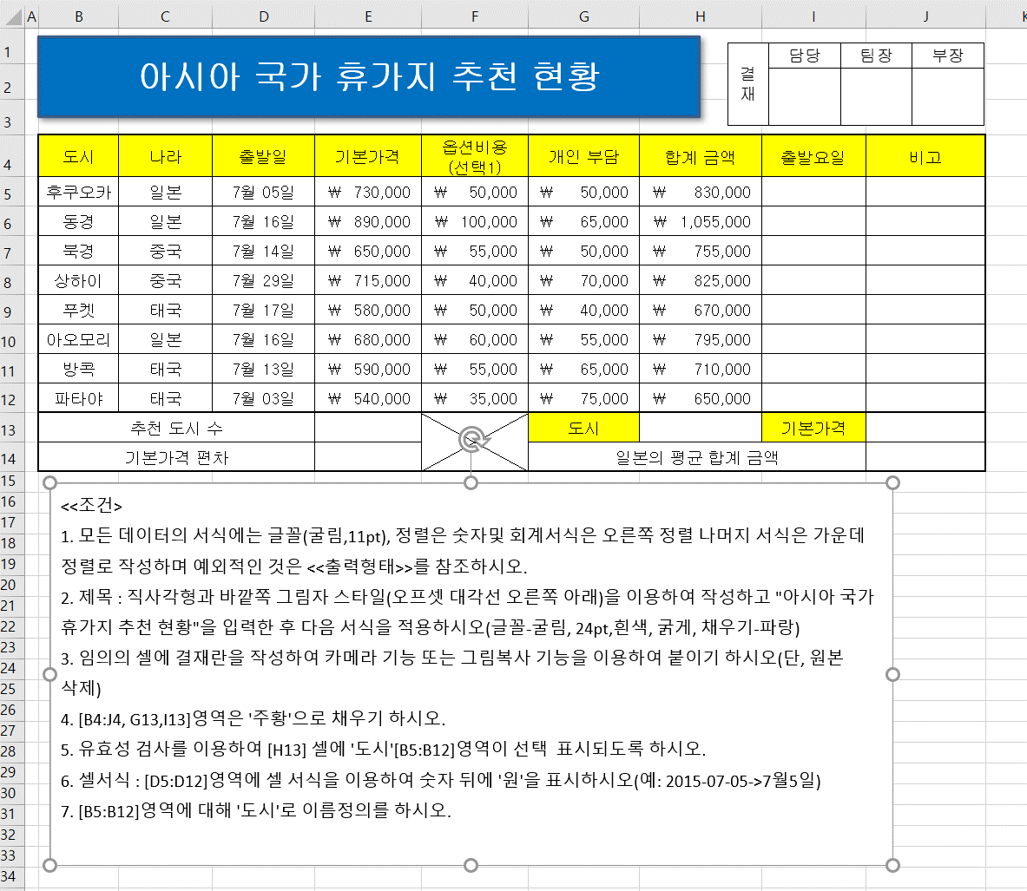
도시 | 나라 | 출발일 | 기본가격 | 옵션비용 (선택1) | 개인 부담 | 합계 금액 | 출발요일 | 비고
후쿠오카 | 일본 | 42190 | 730000 | 50000 | 50000 | 830000
동경 | 일본 | 42201 | 890000 | 100000 | 65000 | 1055000
북경 | 중국 | 42199 | 650000 | 55000 | 50000 | 755000
상하이 | 중국 | 42214 | 715000 | 40000 | 70000 | 825000
푸켓 | 태국 | 42202 | 580000 | 50000 | 40000 | 670000
아오모리 | 일본 | 42201 | 680000 | 60000 | 55000 | 795000
방콕 | 태국 | 42198 | 590000 | 55000 | 65000 | 710000
파타야 | 태국 | 42188 | 540000 | 35000 | 75000 | 650000
추천 도시 수 |  |  |  |  | 도시 |  | 기본가격
기본가격 편차 |  |  |  |  | 일본의 평균 합계 금액

